Sheet1
经贸系直播间实训室建设 采购清单
序号 | 项目名称 | 参考图片 | 规格型号/配置说明 | 数量 | 单位 | 参考单价（元） | 单项控制价（元）
1 | 直播背景套装 | 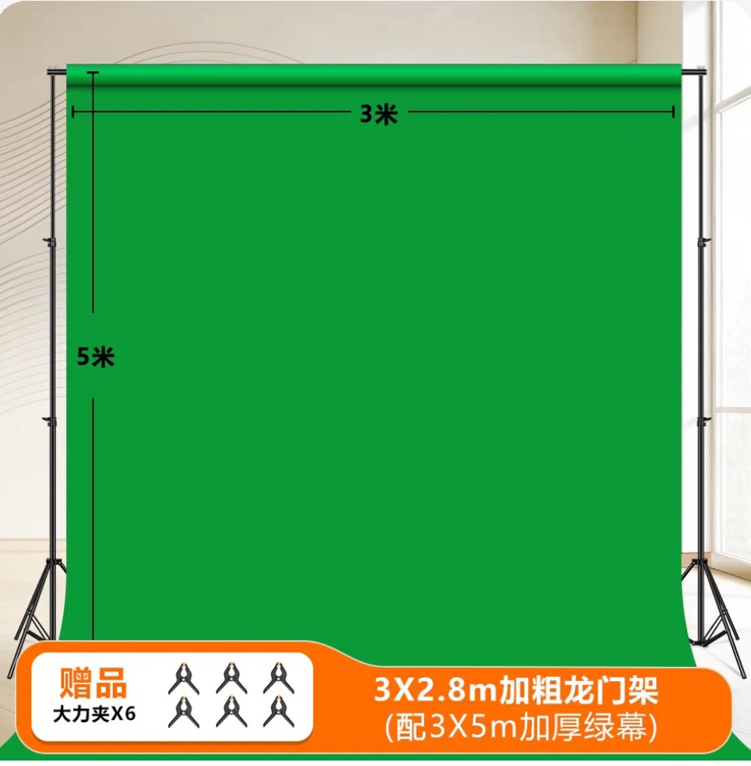 | 背景支架：3米双杆伸缩铝合金材质，可移动；背景渲染布：2m×3m定制款（含纯色款、产品主题款） | 6 | 套 | 400 | 2400
2 | 双人直播台 | 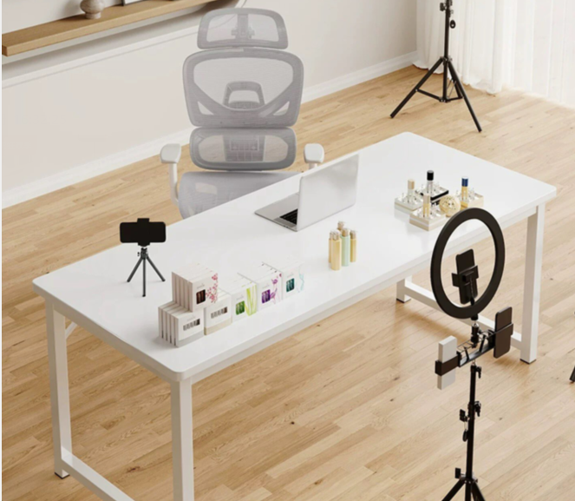 | 200cm×80cm，可移动，带设备收纳凹槽，承重≥50kg，一套：一张桌子、两把椅子 | 6 | 套 | 1400 | 8400
3 | 直播摄像头 | 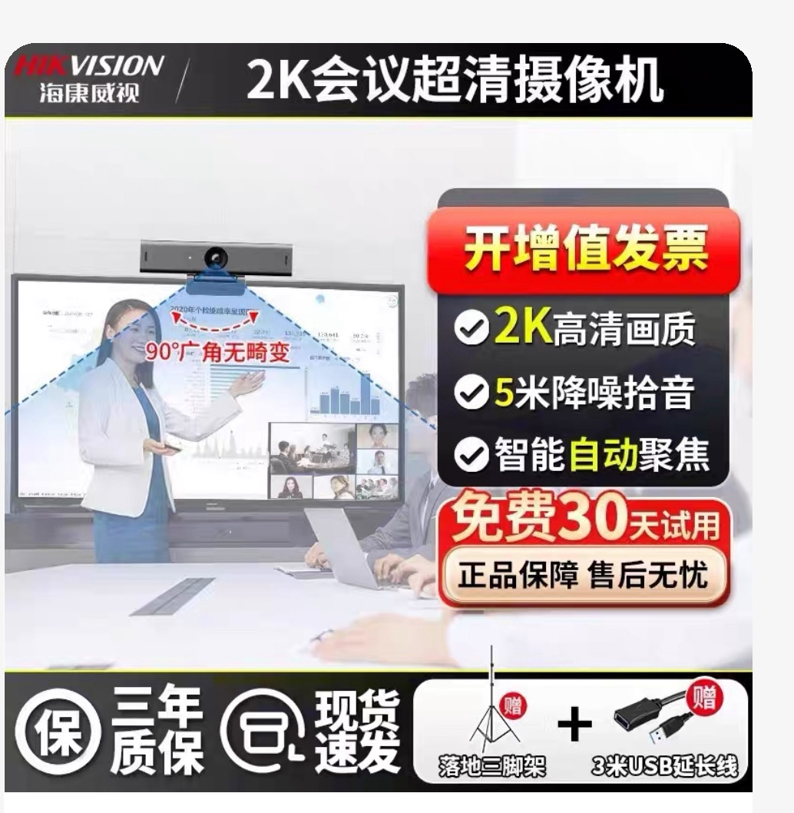 | 1080P高清，自动对焦，内置美颜，USB即插即用，帧率30fps | 6 | 个 | 450 | 2700
4 | 收音设备套装 | 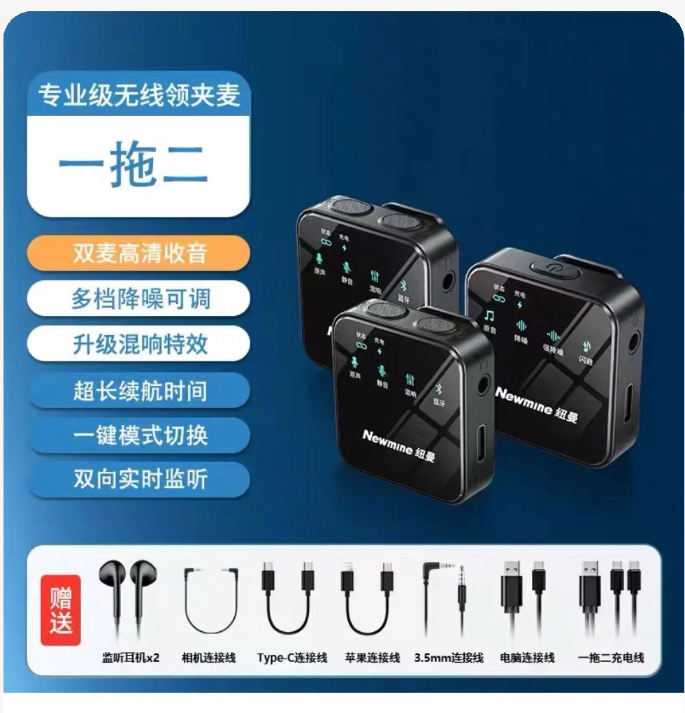 | 含无线领夹麦克风2个（一拖二，降噪，传输距离≥20米）+桌面电容麦克风1个（心形指向，防啸叫） | 6 | 套 | 800 | 4800
5 | 打光设备套装 | 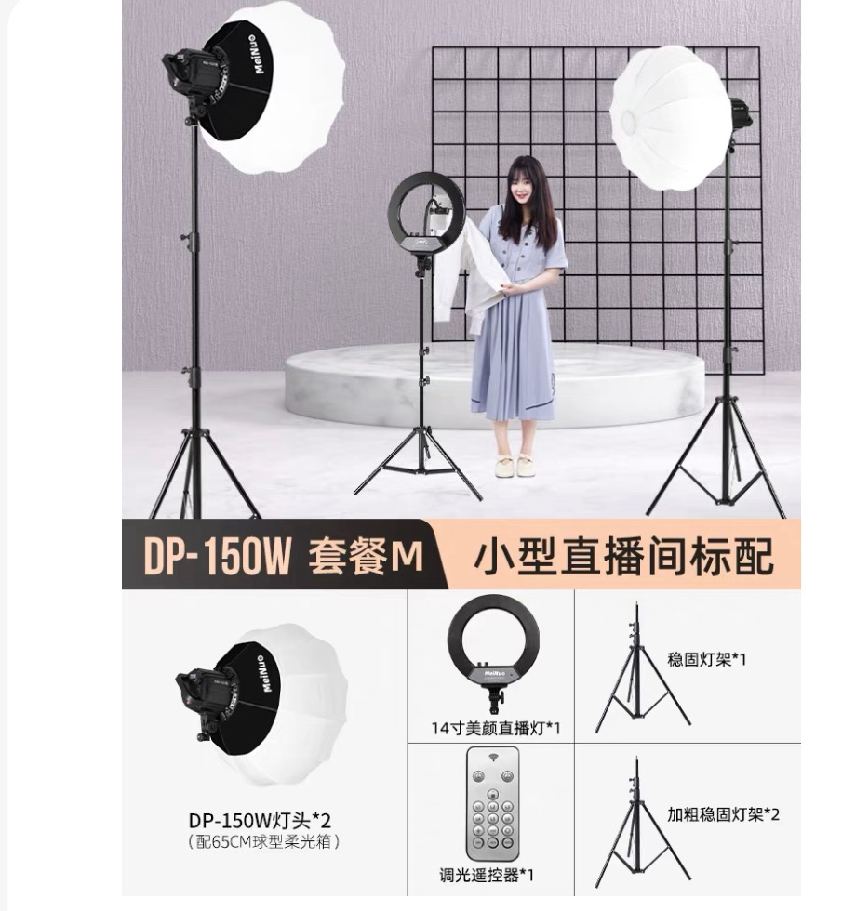 | 65CM球形柔光箱*2，14寸美颜直播等，调光遥控器含灯架 | 6 | 套 | 1500 | 9000
6 | 题词设备 | 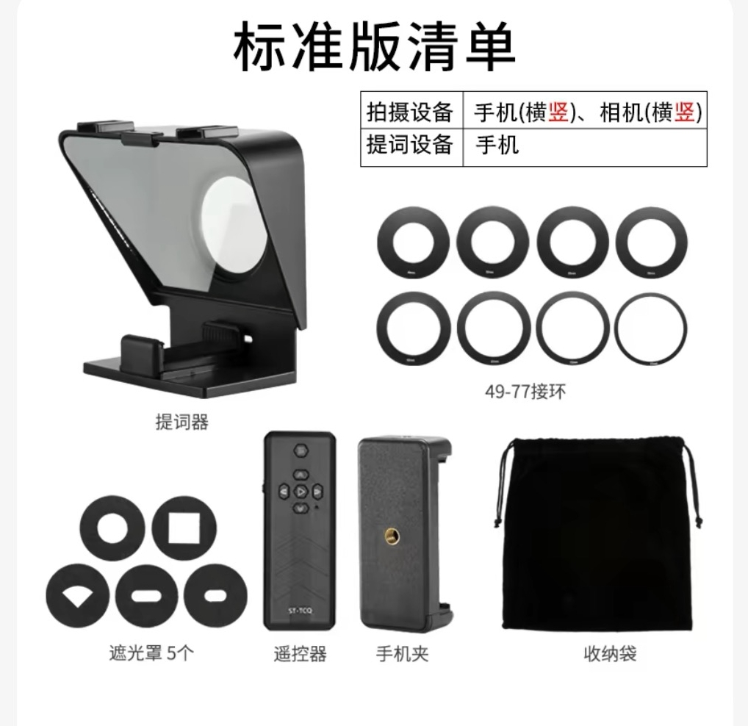 | 手机提词器、手机夹、遮光罩 | 6 | 个 | 180 | 1080
7 | 摄像支架 | 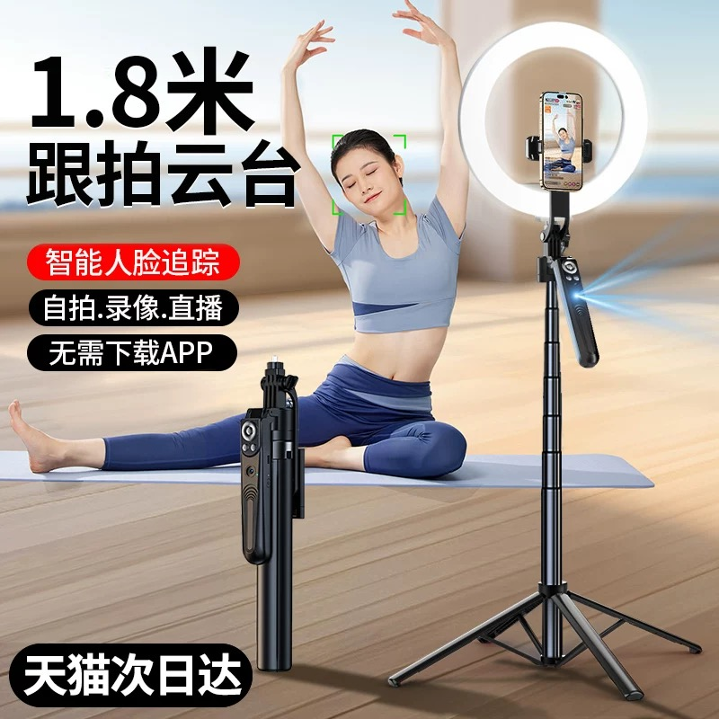 | 多功能可调节，跟拍云台，最高高度180cm，承重≥8kg，适配摄像头/题词器 | 6 | 个 | 200 | 1200
8 | 移动摄影设备 | 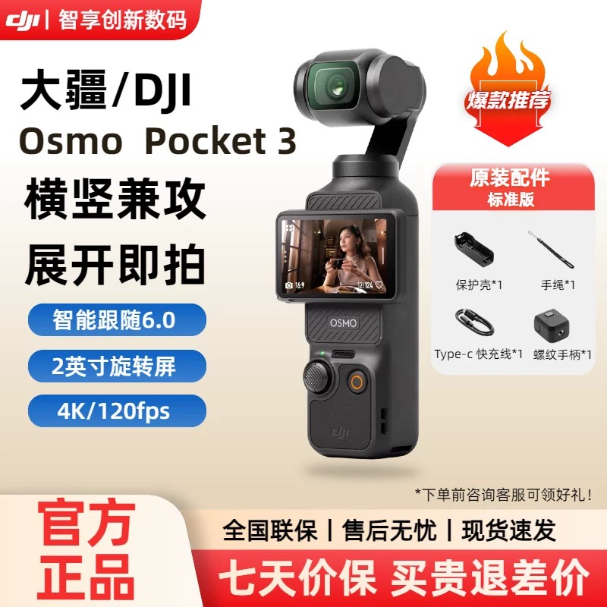 | 大疆Pocket 3，1英寸传感器，2英寸旋转屏，4K高清拍摄，防抖，含基础配件 | 6 | 台 | 4000 | 24000
9 | 货物展示货架 |  | 120cm×40cm×180cm，5层金属材质，可拆装，承重≥80kg/层 | 6 | 组 | 800 | 4800
10 | 网络设备 |  | 6台企业级路由器（支持≥50台设备同时连接，千兆端口）+高速光纤模块 | 6 | 套 | 900 | 5400
 | 总控制价（元） |  |  | 63780

注：1、此表单价为参考价格，报价不得超过控制价：2、可将此表修改为报价单，但其中序号、耗材品名、型号规格、单位、数量不得修改。

